ประกบ
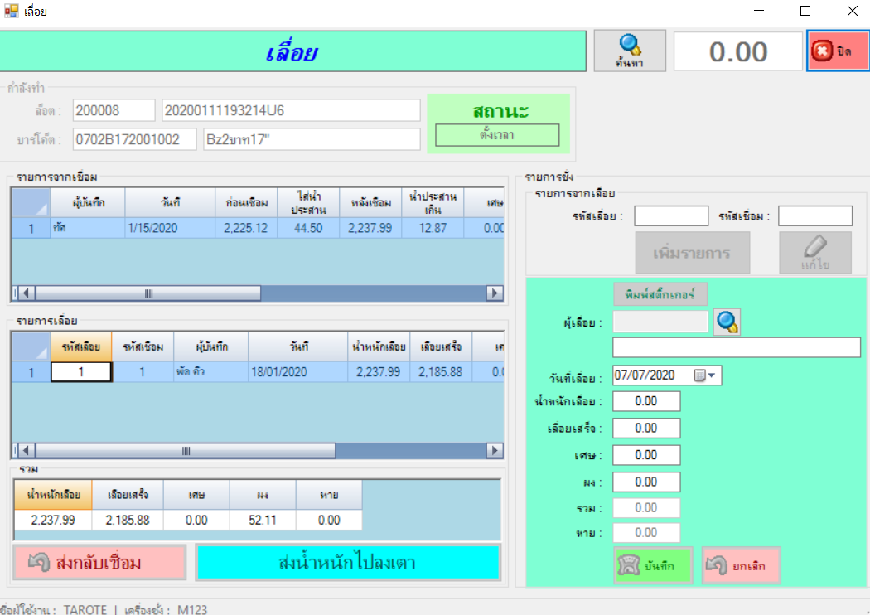
 |  | ประกบ

 |  |  | วันที่ |  |  | user

 |  |  | รหัสเลื่อย |  |  | รหัสเชื่อม

 |  |  | เพิ่มรายการ |  |  | แก้ไข |  |  | พิมพ์สติ๊กเกอร์

 |  |  | ชิอ

 |  |  | นน.เลื่อยเสร็จ | 2185.88 | 0 | นน wire+roll | 550 | 5

 |  |  | นน ส่งประกบ | 2185.88 | 1 | นน.roll | 350 | 6 | wire | 200 | 7
 |  |  |  |  |  |  |  |  |  | บวก 5 - 6
รายการประกบ | สถานะ |  | นน หลังประกบ | 2175 | 2 | คืนroll+wire | 532 | 8

 |  |  | เศษสร้อย | 28 | 3 | คืนเศษwire | 2 | 9 |  | 10 | คงเหลือ

 |  |  | สรุปหาย | -1.12 | 4 | รวมใช้นส. | 16 | 10 | คืนเศษadmin | 10
 |  |  |  | บวก 1 + 10 - 2 - 3 |  |  | บวก 5 - 8 -9 |  |  | คืน

 |  |  |  | ย้อนกลับแผนก |  | ส่งนน ไปลงเตา

 |  |  | ทุกรายการชั่งเพิ่ม นน แล้วบันทึกสรุปได้หมด

